Лист1
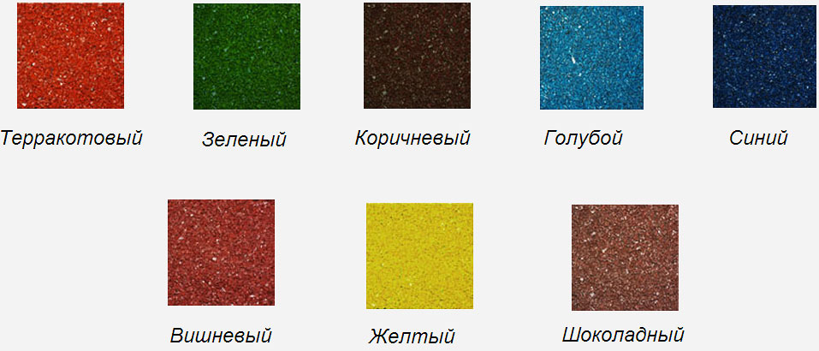


 | ЭКОСИНТЕЗ

 | ТРАВМОБЕЗОПАСНАЯ РЕЗИНОВАЯ ПЛИТКА

№ | НАИМЕНОВАНИЕ | ТОЛЩИНА | ВНЕШНИЙ ВИД | КОЛИЧЕСТВО ШТ. В 1 КВ.М. | ЦЕНА ДО 300 КВ.М. | ЦЕНА ДО 1000 КВ.М. | ЦЕНА ОТ 1000 КВ.М.
1 | Эластичная резиновая плитка 500 х 500 | 15 |  | 4 | 950 | 925 | 900
2 | Эластичная резиновая плитка 500 х 500 | 30 |  | 4 | 1200 | 1150 | 1100
3 | Эластичная резиновая плитка 500 х 500 | 40 |  | 4 | 1300 | 1250 | 1200
4 | Эластичная резиновая плитка "ОБЛАКО" 350 х 350 | 40 |  | 8 | 1450 | 1400 | 1350
5 | Эластичная резиновая плитка "ШАХМАТЫ" 300 х 300 | 30 |  | 11 | 1350 | 1300 | 1280
6 | Эластичная резиновая плитка "КАЛИФОРНИЯ" 300 х 300 | 30 |  | 11 | 1350 | 1300 | 1280
7 | Эластичная резиновая плитка "ГЛАДКАЯ" 300 х 300 | 30 |  | 11 | 1350 | 1300 | 1280
8 | Эластичная резиновая окантовка 500 х 210 | 30 |  | 2 шт. в одном пог. м. | 450 | 450 | 450
9 | Эластичная резиновая окантовка 1000 х 300 | 40 |  | 1 шт. в одном пог. м. | 900 | 900 | 900
10 | Эластичный резиновый бордюр 500 х 210 | 70 |  | 2 шт. в одном пог. м. | 650 | 650 | 650

